Рус
 | ОБЪЯВЛЕНИЕ Компания объявляет тендер на закупку гофрокоробок
1. | № | Наименование товаров | Спецификация | Ед.изм | Кол-во | Рисунок
 | 1 | Упаковочная коробка для радиаторов кондиционера J200 | 810*420*110 | шт | 1334 | 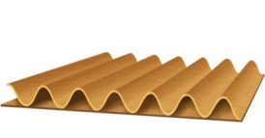 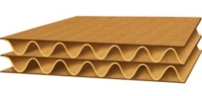 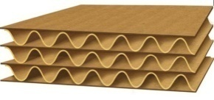  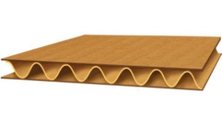
 | 2 | Упаковочная коробка для радиаторов J200 | 750*510*135 | шт | 2218
 | 3 | Упаковочная коробка для радиаторов GSVEM | 780*485*130 | шт | 1368
 | 4 | Упаковочная коробка для радиаторов кондиционера GSVEM | 710*420*75 | шт | 967
 | 5 | Упаковочная коробка для вентиляторов охлаждения двигателей GSVEM | 645*485*100 | шт | 240
 | 6 | Упаковочная коробка для радиаторов M150 | 700*400*150 | шт | 684
 | 7 | Упаковочная коробка для радиаторов кондиционера M300 | 620*430*50 | шт | 440
 | 8 | Упаковочная коробка для радиаторов M300 | 610*540*120 | шт | 892
 | 9 | Упаковочная коробка для радиаторов NEXIA | 840*480*110 | шт | 2315
 | 10 | Упаковочная коробка для радиаторов T250 | 750*500*90 | шт | 1289
 | 11 | Упаковочная коробка для радиаторов кондиционера T250 | 680*440*65 | шт | 721
 | 12 | Упаковочная коробка для вентиляторов охлаждения двигателей T250 | 660*450*115 | шт | 425
 | 13 | Упаковочная коробка для радиатор отопителя и уплотнитель в сборе | 165*40*225 | шт | 276
 | 14 | Упаковочная коробка для радиатор отопителя и уплотнитель в сборе | 195*40*195 | шт | 386
 | 15 | Упаковочная коробка для радиатор отопителя (передний) | 135*45*165 | шт | 145
 | 16 | Упаковочная коробка для радиатор отопителя (задний) | 85*45*175 | шт | 145
 | 17 | Упаковочная коробка для радиатор в сборе | 550*135*355 | шт | 8880
 | 18 | Упаковочная коробка для вентиляторов охлаждения двигателей SPARK | 550*120*440 | шт | 300

2. | Срок предоставления коммерческого предложения – до 25.07.2019г

3. | Условия поставки – Доставка до завода

4. | Условия оплаты – 15% предоплата, 85% по факту поставки товара.

5. | Требуемые документы :
 | - Коммерческое предложение (с указанием условий оплаты и сроков доставки)
 | - Лицензия
 | - Сертификат
 | Контактный телефон: +99890 380 57 27 / e-mail: bakhodirjon.kambarov@uzcc.uz

